NO.1
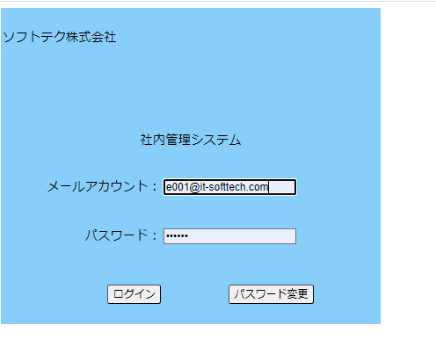
No.1初期表示ー社内管理システム機能画面
 | テストデータNo.1でログイン | 社内管理システム機能画面表示

NO.2
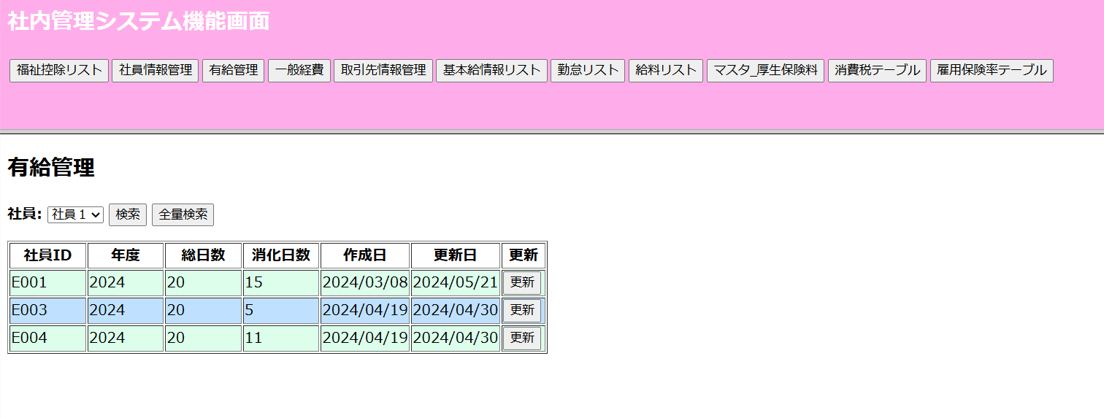
NO.2

 | 社内管理システム機能画面の「有給管理」ボタン押す

NO.3
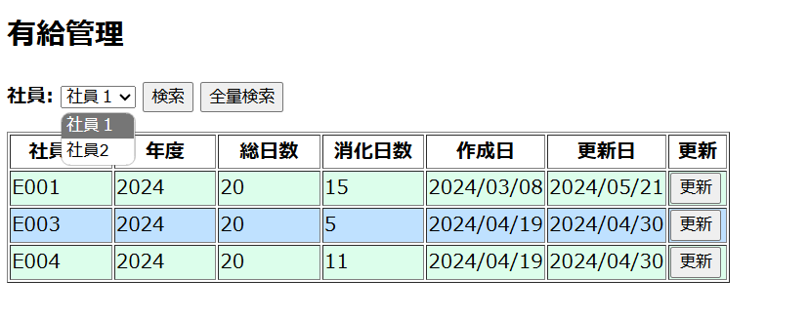
NO.3
 | セレクトボックスのオプションから社員氏名が表示

NO.4
NO.4
 | 社員に(社員1)を選択されて検索ボダン押す
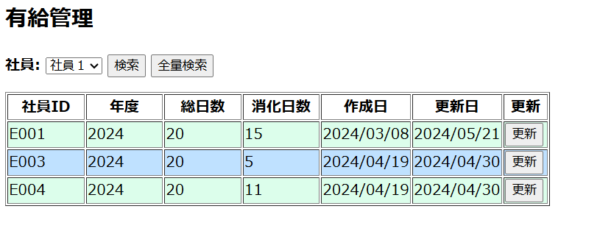

 | 入力した2022のデータが表示

NO.6
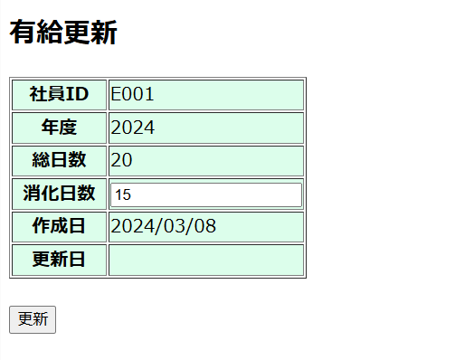
NO.6
 | 更新ボダン押す

 | 有給更新画面へ遷移される

NO.7
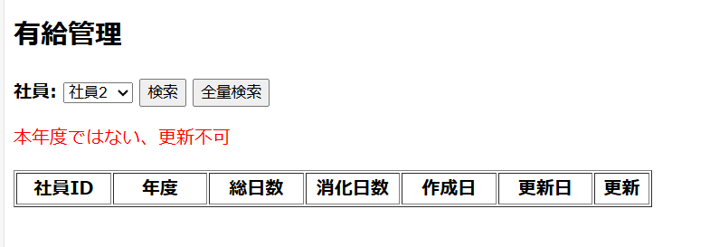
NO.7
 | 更新ボダン押す(当年度と一致しない)

